상품제안서
에클리츠 단색 컬러 앞치마 | 상품코드: F28202

 |  |  |  |  |  |  | 02-412-0044 | www.easy1.co.kr
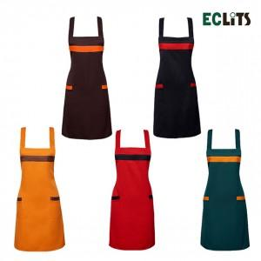

【상세/제작정보】

【인쇄/포장옵션】 | 실크 / 포장불가능

【공급단가】 | 수량 | 150~ | 500~ | 1,000~ | 3,000~ | 5,000~
*VAT별도 | 단가 | 3,300원 | 3,240원 | 3,160원 | 3,100원 | 3,020원

【상품 URL】 | https://easy1.co.kr:443/src/goods_detail.php?gdno=28202

